信用交易
融资融券市场交易数据统计（20220728）

标的证券 | 融资融券余额（亿元） | 融资余额（亿元） | 融券余额（亿元） | 融资买入额（亿元） | 融资融券规模变化（亿元） | 融资余额增幅(‰) | 融券余额增幅(%)
统计数据 | 16,320.22 | 15,312.65 | 1,007.57 | 686.86 | 12.75 | 0.19 | 0.99
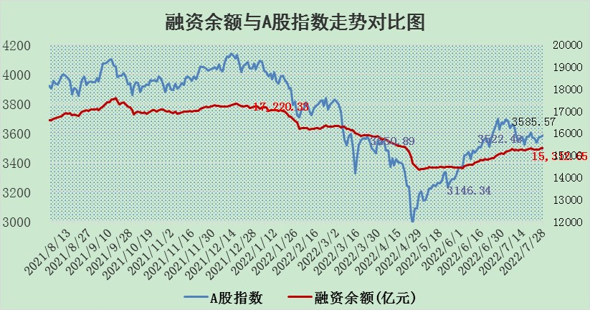

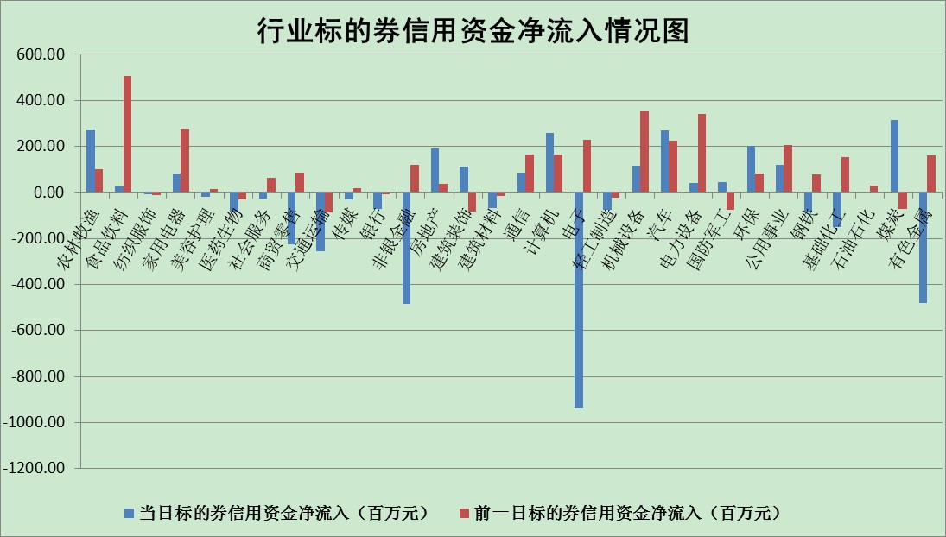

标的基金代码 | 标的基金简称 | 融资余额/市值(%) | 融资余额增幅(%) | 融资买入额/成交金额(%) | （融资余额净增额-融券余额净增额）/市值(‱) | 融券余额降幅(%) | ABS[（融资余额净增额-融券余额净增额）/市值净增额-1](%)
159902 | 华夏中小板ETF | 1.66 | 0.34 | 0.06 | 0.32 | -0.53 | 99.40
159915 | 易方达创业板ETF | 1.36 | -1.08 | 39983.49 | 3.98 | 9.06 | 113.08
159919 | 嘉实沪深300ETF | 5.11 | -0.12 | 0.44 | -0.41 | 1.73 | 117.72
159920 | 华夏恒生ETF | 106.74 | 0.02 | 38.33 | 1.69 | -4.31 | 103.82
159922 | 嘉实中证500ETF | 1.06 | 3.11 | 93.27 | -4.80 | -0.60 | 112.39
159925 | 南方沪深300ETF | 0.05 | 1.34 | 0.01 | 0.06 | 0.00 | 99.38
159928 | 消费ETF | 0.81 | -0.07 | 4.94 | -0.04 | 0.27 | 99.85
159934 | 易方达黄金ETF | 410.62 | -0.25 | 3.86 | -103.43 | 0.00 | 199.67
159939 | 全指信息技术ETF | 0.64 | 3.49 | 1.57 | 2.15 | 0.00 | 99.14
159940 | 全指金融地产ETF | 0.31 | 2.56 | 0.04 | 0.77 | 0.00 | 102.35
159995 | 半导体芯片ETF | 1.92 | -2.47 | 147.77 | -5.46 | -3.52 | 103.81
159997 | 天弘中证电子ETF | 2.45 | 0.44 | 27.15 | -0.65 | -33.97 | 100.22
159998 | 天弘中证计算机主题ETF | 0.17 | 3.38 | 0.03 | 0.57 | 0.00 | 99.35
510050 | 华夏上证50ETF | 11.73 | -0.16 | 196.94 | -3.93 | -10.91 | 60.31
510180 | 华安上证180ETF | 0.47 | 0.10 | 0.53 | -0.06 | -17.57 | 97.69
510880 | 华泰柏瑞红利ETF | 0.17 | -5.62 | 0.65 | -0.93 | 2.02 | 97.76
510900 | 易方达恒生H股ETF | 144.90 | -0.34 | 4.76 | -50.08 | 0.00 | 21.33
511010 | 5年期国债ETF | 0.00 | 0.00 | 0.00 | 0.00 | 0.00 | 100.00
511380 | 可转债及可交换债券ETF | 44.47 | -5.15 | 0.43 | -241.28 | 0.00 | 1153.86
512000 | 全指证券ETF | 7.47 | -0.93 | 18.75 | -9.92 | -6.01 | 117.92
512010 | 沪深300医药卫生ETF | 4.45 | 1.02 | 54.93 | 4.65 | 1.02 | 96.84
512070 | 沪深300非银ETF | 2.96 | -2.19 | 17.74 | -0.99 | 44.92 | 101.46
512400 | 南方中证申万有色金属ETF | 0.97 | 2.62 | 0.66 | 9.32 | 9.10 | 117.65
512580 | 广发中证环保产业ETF | 0.58 | -5.40 | 0.65 | -3.07 | 0.68 | 99.14
512660 | 国泰中证军工ETF | 2.50 | -0.57 | 16.67 | -2.19 | -1.73 | 100.91
512800 | 华宝中证银行ETF | 11.30 | 0.67 | 4.36 | 4.87 | -18.57 | 88.60
512980 | 广发中证传媒ETF | 1.61 | -2.52 | 47.28 | -4.49 | -15.23 | 106.90
515030 | 华夏中证新能源汽车ETF | 1.88 | 25.82 | 55.12 | 39.29 | 2.36 | 280.30
515050 | 华夏中证5G通信主题ETF | 1.55 | -0.89 | 89.04 | -1.37 | 0.20 | 100.58
515070 | 华夏中证人工智能ETF | 1.16 | -0.25 | 0.10 | -0.29 | 0.00 | 100.17
标的股票比较指标 |  | 融资余额/流通A股市值(%) | 融资余额增幅(%) | 融资买入额/成交金额(%) | （融资余额净增额-融券余额净增额）/流通A股市值(‱) | 融券余额降幅(%) | ABS[（融资余额净增额-融券余额净增额）/流通A股市值净增额-1](%)
前十名标的个股 |  | 仁东控股 | 中国天楹 | 华夏银行 | 松原股份 | 富通鑫茂 | 莫高股份
 |  | 数码科技 | 松原股份 | 中国科传 | 中国天楹 | 长春燃气 | 康龙化成
 |  | 中体产业 | 沃尔德 | 民生银行 | 中京电子 | 申华控股 | 埃斯顿
 |  | 尖峰集团 | 步科股份 | 深高速 | 沃尔德 | 好当家 | 品渥食品
 |  | 全柴动力 | 达华智能 | 山东钢铁 | 达华智能 | 安妮股份 | 金种子酒
 |  | 海兰信 | 方邦股份 | 三聚环保 | 全柴动力 | 华星创业 | 松原股份
 |  | 景兴纸业 | 赣能股份 | 松原股份 | 方邦股份 | 冠豪高新 | 宝丽迪
 |  | 蒙草生态 | 三花智控 | 皖新传媒 | 瑞松科技 | 东方时尚 | 数据港
 |  | 云海金属 | 中京电子 | 厦门港务 | 怡球资源 | 天富能源 | 东方国信
 |  | 联创光电 | 瑞松科技 | 春秋电子 | 航天发展 | 强生控股 | 信邦制药
后十名标的个股 |  | 广田集团 | 拓普集团 | 南威软件 | 莫高股份 | 宋都股份 | 虹软科技
 |  | 延安必康 | 莫高股份 | 广田集团 | 顺灏股份 | 天房发展 | 盛路通信
 |  | 曙光股份 | 顺灏股份 | 延安必康 | 安洁科技 | 威创股份 | 浙江医药
 |  | 龙净环保 | 天宜上佳 | 曙光股份 | 吉祥航空 | 铁龙物流 | 深康佳A
 |  | 中嘉博创 | 安洁科技 | 龙净环保 | 水晶光电 | 渝三峡A | 贝达药业
 |  | 泰禾集团 | 威胜信息 | 中嘉博创 | 云海金属 | 铜峰电子 | 莱茵生物
 |  | 苏宁易购 | 中船防务 | 泰禾集团 | 南都电源 | 南京熊猫 | 顺灏股份
 |  | 中信国安 | 雅克科技 | 苏宁易购 | 福昕软件 | 金枫酒业 | 北新路桥
 |  | 台海核电 | 福昕软件 | 中信国安 | 长信科技 | 大众公用 | 傲农生物
 |  | 当代文体 | 旗滨集团 | 台海核电 | 友阿股份 | 三角轮胎 | 健民集团
说明：1.以上普通交易数据和信用交易数据皆以交易日收盘后数据为基准；2.上述标的证券总数据只计算标的证券市场总数据，不包括从标的证券中调出去标的证券数据，所以与交易所公布的总值略有不同； 3.上述行业采用申万一级行业分类；4.以上标的基金和标的个股中比较的6个指标值中：前5个（从左至右）为正向指标，值越大排名越靠前；第6个为逆向指标，值越小，排名越靠前；5.第6个指标中ABS[]表示求绝对值，其主要用于考量信用资金相对净流入对股价相对净变化的贡献程度；6.数据来源：wind，交易所。

